First Overall
STANNO FIRST OVERALL |  |  | PRIS: | Jacka | 479:- | Datum
 |  |  |  | Byxa | 319:- | Lag
Tryck: Klubbmärke vänster bröst, siffra höger bröst & vänster ben samt rygglogga |  |  |  |  |  | Ansvarig
 |  |  |  |  |  | Mob.
För tryck av reklam /sponsorlogo krävs det en vektoriserad Ai eller eps-fil. |  |  |  |  |  | mail
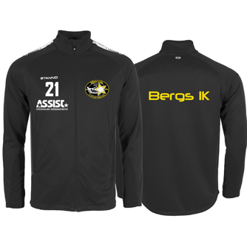
Storlekar | Antal | OBS! Ryggnamn kostar 90:- per tröja. Se exempel nedan.
JACKA
116
128
140
152
164
S
M
L
XL
XXL
XXXL
BYXA
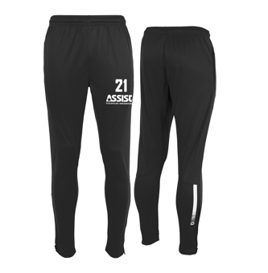
116
128
140
152
164
S
M
L
XL
XXL
XXXL

Exempel 1 | 10 st. | 10 ANDERSSON, 12 BENGTSSON, 13 LARSSON, 2 KOTEWSKI, 14 SVENSSON, 15 KARLSSON, 17 SPARRELJUNG, 16 WIKLUND, 27 NILSSON, 29 HALLQVIST-LINDWALL
Exempel 2 | 6 st. | 10,13,22,27,57,68

Beskrivning: | Se exempel ovanför. Skriv siffra först, sedan mellanslag innan ryggnamnet. Separera med kommatecken mellan varje
 | person. Om ni inte vill ha ryggnamn så skriver ni bara siffra. OBS! TÄNK PÅ ATT SKRIVA RYGGNAMN MED VERSALER!
 | Tänk också på att kolla stavningen noga. Om ni upptäcker något fel med beställningen kontakta oss omgående.

First Overall Dam
STANNO FIRST OVERALL DAM |  |  | PRIS: | Jacka | 479:- | Datum
 |  |  |  | Byxa | 319:- | Lag
Tryck: Klubbmärke vänster bröst, siffra höger bröst & vänster ben samt rygglogga |  |  |  |  |  | Ansvarig
 |  |  |  |  |  | Mob.
För tryck av reklam /sponsorlogo krävs det en vektoriserad Ai eller eps-fil. |  |  |  |  |  | mail
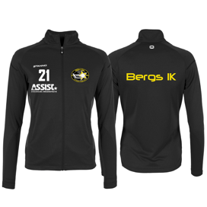
Storlekar | Antal | OBS! Ryggnamn kostar 90:- per tröja. Se exempel nedan.
JACKA

XS

S

M

L

XL
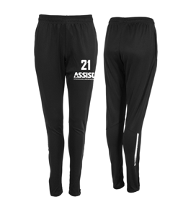
BYXA

XS

S

M

L

XL

Exempel 1 | 10 st. | 10 ANDERSSON, 12 BENGTSSON, 13 LARSSON, 2 KOTEWSKI, 14 SVENSSON, 15 KARLSSON, 17 SPARRELJUNG, 16 WIKLUND, 27 NILSSON, 29 HALLQVIST-LINDWALL
Exempel 2 | 6 st. | 10,13,22,27,57,68

Beskrivning: | Se exempel ovanför. Skriv siffra först, sedan mellanslag innan ryggnamnet. Separera med kommatecken mellan varje
 | person. Om ni inte vill ha ryggnamn så skriver ni bara siffra. OBS! TÄNK PÅ ATT SKRIVA RYGGNAMN MED VERSALER!
 | Tänk också på att kolla stavningen noga. Om ni upptäcker något fel med beställningen kontakta oss omgående.

First Hoodie FZ
STANNO FIRST HOODIE FZ |  |  | PRIS: | 499:- | Datum
 |  |  |  |  | Lag
Tryck: Klubbmärke vänster bröst, siffra höger bröst samt rygglogga. |  |  |  |  | Ansvarig
 |  |  |  |  | Mob.
För tryck av reklam /sponsorlogo krävs det en vektoriserad Ai eller eps-fil. |  |  |  |  | mail

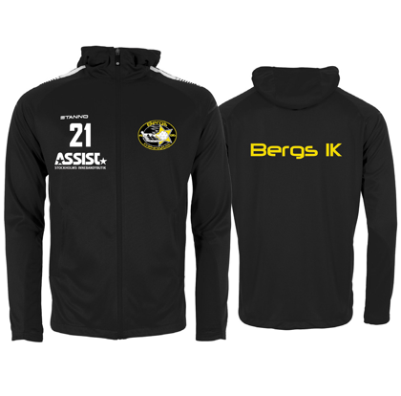
Storlekar | Antal | OBS! Ryggnamn kostar 90:- per tröja. Se exempel nedan.

128

140

152

164

S

M

L

XL

XXL

Exempel 1 | 10 st. | EA ANDERSSON, 12 BENGTSSON, UL LARSSON, AK KOTEWSKI, 14 SVENSSON, 15 KARLSSON, 17 SPARRELJUNG, 16 WIKLUND, 27 NILSSON, 29 HALLQVIST-LINDWALL
Exempel 2 | 6 st. | 10,OP,TG,27,57,68

Beskrivning: | Se exempel ovanför. Skriv siffra först, sedan mellanslag innan ryggnamnet. Separera med kommatecken mellan varje
 | person. Om ni inte vill ha ryggnamn så skriver ni bara siffra. OBS! TÄNK PÅ ATT SKRIVA RYGGNAMN MED VERSALER!
 | Tänk också på att kolla stavningen noga. Om ni upptäcker något fel med beställningen kontakta oss omgående.

First Half Zip
STANNO FIRST TOP HALF ZIP |  |  | PRIS: | 459:- | Datum
 |  |  |  |  | Lag
Tryck: Klubbmärke vänster bröst, siffra höger bröst samt rygglogga. |  |  |  |  | Ansvarig
 |  |  |  |  | Mob.
För tryck av reklam /sponsorlogo krävs det en vektoriserad Ai eller eps-fil. |  |  |  |  | mail

Storlekar | Antal | OBS! Ryggnamn kostar 90:- per tröja. Se exempel nedan.
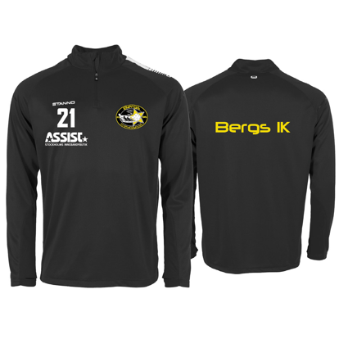
116

128

140

152

164

S

M

L

XL

XXL

Exempel 1 | 10 st. | EA ANDERSSON, 12 BENGTSSON, UL LARSSON, AK KOTEWSKI, 14 SVENSSON, 15 KARLSSON, 17 SPARRELJUNG, 16 WIKLUND, 27 NILSSON, 29 HALLQVIST-LINDWALL
Exempel 2 | 6 st. | 10,OP,TG,27,57,68

Beskrivning: | Se exempel ovanför. Skriv siffra först, sedan mellanslag innan ryggnamnet. Separera med kommatecken mellan varje
 | person. Om ni inte vill ha ryggnamn så skriver ni bara siffra. OBS! TÄNK PÅ ATT SKRIVA RYGGNAMN MED VERSALER!
 | Tänk också på att kolla stavningen noga. Om ni upptäcker något fel med beställningen kontakta oss omgående.

First Half Zip Dam
STANNO FIRST TOP HALF ZIP DAM |  |  | PRIS: | 459:- | Datum
 |  |  |  |  | Lag
Tryck: Klubbmärke vänster bröst, siffra höger bröst samt rygglogga. |  |  |  |  | Ansvarig
 |  |  |  |  | Mob.
För tryck av reklam /sponsorlogo krävs det en vektoriserad Ai eller eps-fil. |  |  |  |  | mail
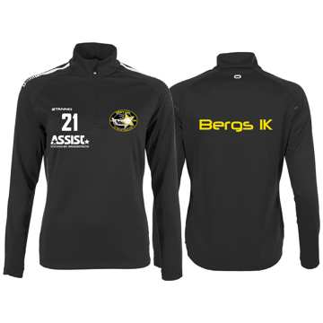
Storlekar | Antal | OBS! Ryggnamn kostar 90:- per tröja. Se exempel nedan.

XS

S

M

L

XL

Exempel 1 | 10 st. | EA ANDERSSON, 12 BENGTSSON, UL LARSSON, AK KOTEWSKI, 14 SVENSSON, 15 KARLSSON, 17 SPARRELJUNG, 16 WIKLUND, 27 NILSSON, 29 HALLQVIST-LINDWALL
Exempel 2 | 6 st. | 10,OP,TG,27,57,68

Beskrivning: | Se exempel ovanför. Skriv siffra först, sedan mellanslag innan ryggnamnet. Separera med kommatecken mellan varje
 | person. Om ni inte vill ha ryggnamn så skriver ni bara siffra. OBS! TÄNK PÅ ATT SKRIVA RYGGNAMN MED VERSALER!
 | Tänk också på att kolla stavningen noga. Om ni upptäcker något fel med beställningen kontakta oss omgående.

First Rundhals
STANNO PRIDE RUNDHALS |  |  | PRIS: | 439:- | Datum
 |  |  |  |  | Lag
Tryck: Klubbmärke vänster bröst, siffra höger bröst samt rygglogga. |  |  |  |  | Ansvarig
 |  |  |  |  | Mob.
För tryck av reklam /sponsorlogo krävs det en vektoriserad Ai eller eps-fil. |  |  |  |  | mail

Storlekar | Antal | OBS! Ryggnamn kostar 90:- per tröja. Se exempel nedan.
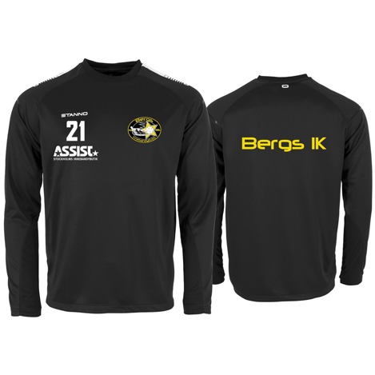
116

128

140

152

164

S

M

L

XL

XXL

Exempel 1 | 10 st. | EA ANDERSSON, 12 BENGTSSON, UL LARSSON, AK KOTEWSKI, 14 SVENSSON, 15 KARLSSON, 17 SPARRELJUNG, 16 WIKLUND, 27 NILSSON, 29 HALLQVIST-LINDWALL
Exempel 2 | 6 st. | 10,OP,TG,27,57,68

Beskrivning: | Se exempel ovanför. Skriv siffra först, sedan mellanslag innan ryggnamnet. Separera med kommatecken mellan varje
 | person. Om ni inte vill ha ryggnamn så skriver ni bara siffra. OBS! TÄNK PÅ ATT SKRIVA RYGGNAMN MED VERSALER!
 | Tänk också på att kolla stavningen noga. Om ni upptäcker något fel med beställningen kontakta oss omgående.

First Hemmatröja
STANNO FIRST HEMMATRÖJA |  |  | PRIS: | 339:- | Datum
 |  |  |  |  | Lag
Tryck: Klubbmärke vänster bröst, siffra höger bröst samt ryggsiffra. |  |  |  |  | Ansvarig
 |  |  |  |  | Mob.
För tryck av reklam /sponsorlogo krävs det en vektoriserad Ai eller eps-fil. |  |  |  |  | mail

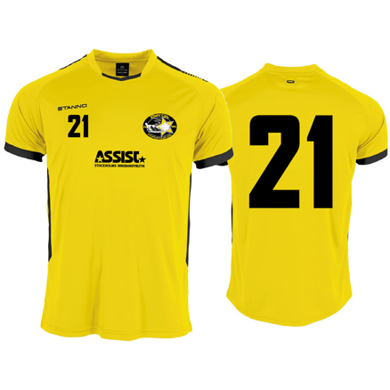
Storlekar | Antal | OBS! Ryggnamn kostar 90:- per tröja. Se exempel nedan.

116

128

140

152

164

S

M

L

XL

XXL

Exempel 1 | 10 st. | 10 ANDERSSON, 12 BENGTSSON, 13 LARSSON, 2 KOTEWSKI, 14 SVENSSON, 15 KARLSSON, 17 SPARRELJUNG, 16 WIKLUND, 27 NILSSON, 29 HALLQVIST-LINDWALL
Exempel 2 | 6 st. | 10,13,22,27,57,68

Beskrivning: | Se exempel ovanför. Skriv siffra först, sedan mellanslag innan ryggnamnet. Separera med kommatecken mellan varje
 | person. Om ni inte vill ha ryggnamn så skriver ni bara siffra. OBS! TÄNK PÅ ATT SKRIVA RYGGNAMN MED VERSALER!
 | Tänk också på att kolla stavningen noga. Om ni upptäcker något fel med beställningen kontakta oss omgående.

First Bortatröja
STANNO FIRST HEMMATRÖJA |  |  | PRIS: | 339:- | Datum
 |  |  |  |  | Lag
Tryck: Klubbmärke vänster bröst, siffra höger bröst samt ryggsiffra. |  |  |  |  | Ansvarig
 |  |  |  |  | Mob.
För tryck av reklam /sponsorlogo krävs det en vektoriserad Ai eller eps-fil. |  |  |  |  | mail

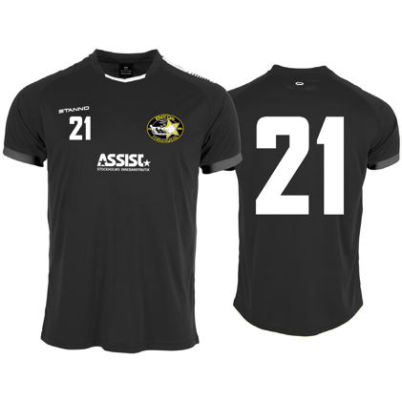
Storlekar | Antal | OBS! Ryggnamn kostar 90:- per tröja. Se exempel nedan.

116

128

140

152

164

S

M

L

XL

XXL

Exempel 1 | 10 st. | 10 ANDERSSON, 12 BENGTSSON, 13 LARSSON, 2 KOTEWSKI, 14 SVENSSON, 15 KARLSSON, 17 SPARRELJUNG, 16 WIKLUND, 27 NILSSON, 29 HALLQVIST-LINDWALL
Exempel 2 | 6 st. | 10,13,22,27,57,68

Beskrivning: | Se exempel ovanför. Skriv siffra först, sedan mellanslag innan ryggnamnet. Separera med kommatecken mellan varje
 | person. Om ni inte vill ha ryggnamn så skriver ni bara siffra. OBS! TÄNK PÅ ATT SKRIVA RYGGNAMN MED VERSALER!
 | Tänk också på att kolla stavningen noga. Om ni upptäcker något fel med beställningen kontakta oss omgående.

Focus Matchshorts
STANNO FOCUS MATCHSHORTS |  |  | PRIS: | 175:- | Datum
 |  |  |  |  | Lag
Tryck: Siffra vänster ben |  |  |  |  | Ansvarig
 |  |  |  |  | Mob.
För tryck av reklam /sponsorlogo krävs det en vektoriserad Ai eller eps-fil. |  |  |  |  | mail
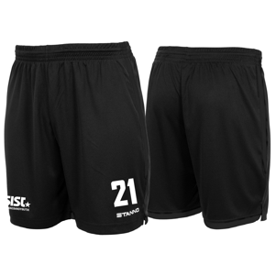
Storlekar | Antal | FÄRG: BLACK-BLACK

116
128
140
152
164
S
M
L
XL
XXL

Assist Träningsshorts
STANNO ASSIST TRÄNINGSSHORTS FIELD |  |  | PRIS: | 139:- | Datum
 |  |  |  |  | Lag
Tryck: Siffra vänster ben |  |  |  |  | Ansvarig
 |  |  |  |  | Mob.
För tryck av reklam /sponsorlogo krävs det en vektoriserad Ai eller eps-fil. |  |  |  |  | mail

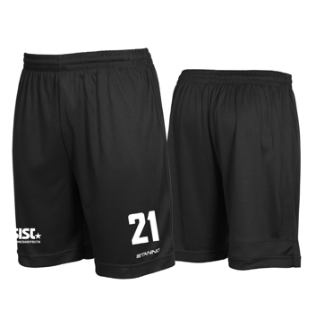
Storlekar | Antal

128

140

152

164

S

M

L

XL

XXL

Exempel 2 | 6 st. | 10,13,OP,JK,57,68

Assist Träningströja
ASSIST FUNCTIONAL TEE 4.0 |  |  |  | PRIS: | 159:- | Datum
 |  |  |  |  |  | Lag
Tryck: Bergs IK rygglogga samt siffra höger ärm. |  |  |  |  |  | Ansvarig
 |  |  |  |  |  | Mob.
För tryck av reklam /sponsorlogo krävs det en vektoriserad Ai eller eps-fil. |  |  |  |  |  | mail
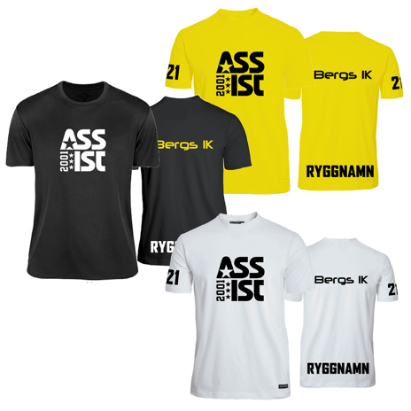
Storlekar | Antal | Färg: | OBS! Ryggnamn kostar 90:- per tröja. Se exempel nedan.

120

140

160

XS

S

M

L

XL

XXL

XXXL

XXXXL

Exempel 1 | 10 st. | 10 ANDERSSON, 12 BENGTSSON, 13 LARSSON, 2 KOTEWSKI, 14 SVENSSON, 15 KARLSSON, 17 SPARRELJUNG, 16 WIKLUND, 27 NILSSON, 29 HALLQVIST-LINDWALL
Exempel 2 | 6 st. | 10,13,22,27,57,68

Beskrivning: | Se exempel ovanför. Skriv siffra först, sedan mellanslag innan ryggnamnet. Separera med kommatecken mellan varje
 | person. Om ni inte vill ha ryggnamn så skriver ni bara siffra. OBS! TÄNK PÅ ATT SKRIVA RYGGNAMN MED VERSALER!
 | Tänk också på att kolla stavningen noga. Om ni upptäcker något fel med beställningen kontakta oss omgående.

Uppvärmningströja LS
STANNO FIELD UPPVÄRMNINGSTRÖJA LS |  |  | PRIS: | 299:- | Datum
 |  |  |  |  | Lag
Tryck: Klubbmärke vänster bröst, siffra höger bröst samt ryggsiffra. |  |  |  |  | Ansvarig
 |  |  |  |  | Mob.
För tryck av reklam /sponsorlogo krävs det en vektoriserad Ai eller eps-fil. |  |  |  |  | mail

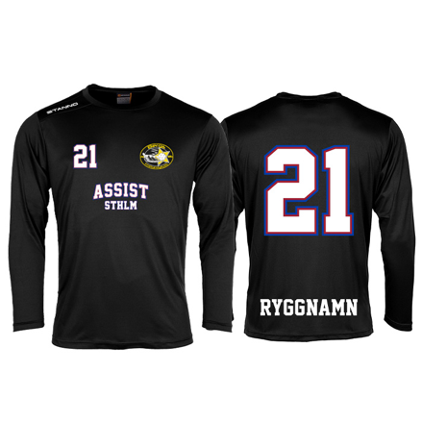
Storlekar | Antal | OBS! Ryggnamn kostar 90:- per tröja. Se exempel nedan.

128

140

152

164

S

M

L

XL

XXL

Exempel 1 | 10 st. | 10 ANDERSSON, 12 BENGTSSON, 13 LARSSON, 2 KOTEWSKI, 14 SVENSSON, 15 KARLSSON, 17 SPARRELJUNG, 16 WIKLUND, 27 NILSSON, 29 HALLQVIST-LINDWALL
Exempel 2 | 6 st. | 10,13,22,27,57,68

Beskrivning: | Se exempel ovanför. Skriv siffra först, sedan mellanslag innan ryggnamnet. Separera med kommatecken mellan varje
 | person. Om ni inte vill ha ryggnamn så skriver ni bara siffra. OBS! TÄNK PÅ ATT SKRIVA RYGGNAMN MED VERSALER!
 | Tänk också på att kolla stavningen noga. Om ni upptäcker något fel med beställningen kontakta oss omgående.

Matchstrumpor
ASSIST MATCHSTRUMPA SVART |  | Pris: |  | Datum
 |  | 1 par | 89:- | Lag
 |  | 2 par | 169:- | Ansvarig
 |  | 10 par | 790:- | Mob.
 |  | 25 par | 1975:- | mail
Storlek: | Antal:
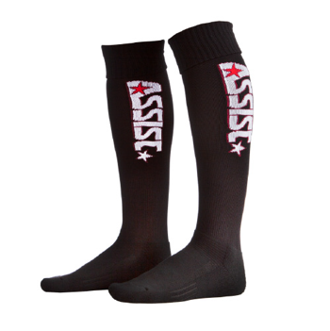
31/34

35/39

39/42

43/45

Exempel 1 | 10st
Exempel 2 | 4st

Mössa & Flaska
BERGS IK MÖSSA & ASSIST VATTENFLASKA |  |  | Pris Mössa: | 130:- | Datum
 |  |  | Pris Flaska: | 60:- | Lag
Tryck som ingår Mössa: Klubbmärke |  |  |  |  | Ansvarig
 |  |  |  |  | Mob.
Tryck som ingår Flaska: Siffra |  |  |  |  | mail

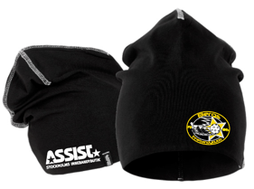
MÖSSA | Antal | OBS! Siffra/initialer på mössan kostar 30:-
Onesize

VATTENFLASKA | Antal | GÅR EJ ATT FÅ MED TRYCK.
Onesize
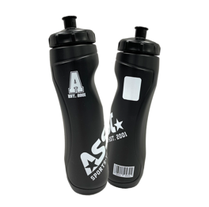

Exempel 1 | 10 st. | 10, 12, OK, HG, 14, 15, 17, 16, 27, 29

Bergs IK Hood
BERGS IK HOOD |  |  | PRIS: | 599:- | Datum
 |  |  |  |  | Lag
Tryck som ingår: Bröstlogga samt siffra eller initialer. |  |  |  |  | Ansvarig
 |  |  |  |  | Mob.
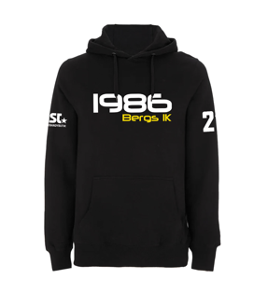
För tryck av reklam /sponsorlogo krävs det en vektoriserad Ai eller eps-fil. |  |  |  |  | mail

Storlekar | Antal | OBS! Ryggnamn kostar 90:- per tröja. Se exempel nedan.
JUNIOR | SVART

128

152

164

HERR | SVART
XS
S
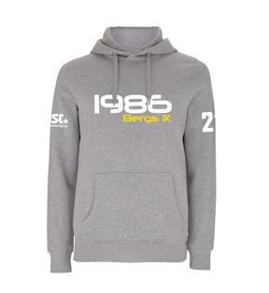
M
L
XL
XXL

HERR | GRÅ
XS
S
M
L
XL
XXL

Exempel 1 | 10 st. | 10 ANDERSSON, 12 BENGTSSON, 13 LARSSON, 2 KOTEWSKI, 14 SVENSSON, 15 KARLSSON, 17 SPARRELJUNG, 16 WIKLUND, 27 NILSSON, 29 HALLQVIST-LINDWALL
Exempel 2 | 6 st. | 10,13,22,27,57,68

Beskrivning: | Se exempel ovanför. Skriv siffra först, sedan mellanslag innan ryggnamnet. Separera med kommatecken mellan varje
 | person. Om ni inte vill ha ryggnamn så skriver ni bara siffra. OBS! TÄNK PÅ ATT SKRIVA RYGGNAMN MED VERSALER!
 | Tänk också på att kolla stavningen noga. Om ni upptäcker något fel med beställningen kontakta oss omgående.

First Piké
BERGS IK FIRST LEDARPIKÉ FUNKTION |  |  | PRIS: | 279:- | Datum
 |  |  |  |  | Lag
Tryck som ingår: Klubbmärke. |  |  |  |  | Ansvarig
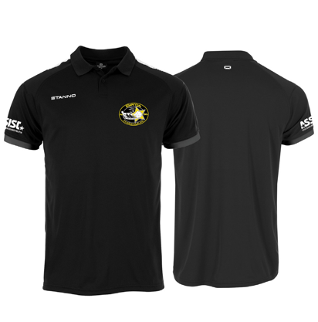
 |  |  |  |  | Mob.
För tryck av reklam /sponsorlogo krävs det en vektoriserad Ai eller eps-fil. |  |  |  |  | mail

Storlekar | Antal | OBS! Litet namntryck/initial kostar 40:- per tröja.

S
M
L
XL
XXL
XXXL

Exempel | 7 st | Emma, Anders, Andreas, HJ, HH, UK, ED

Bergs IK T-shirt
BERGS IK T-SHIRT |  |  | PRIS: | 159:- | Datum
 |  |  |  |  | Lag
Tryck som ingår: Bröstlogga. |  |  |  |  | Ansvarig
 |  |  |  |  | Mob.
För tryck av reklam /sponsorlogo krävs det en vektoriserad Ai eller eps-fil. |  |  |  |  | mail

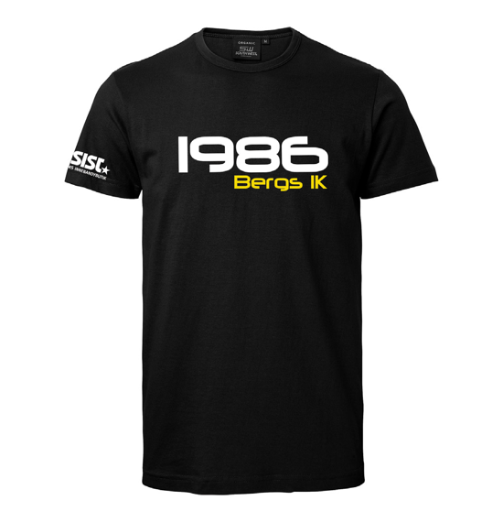
Storlekar | Antal | OBS! Litet namntryck/initial kostar 40:- per tröja.
UNISEX
60
80
100
120
140
160
S
M
L
XL
XXL
XXXL

DAM
XS
S
M
L
XL
XXL

Exempel | 7 st | Emma, Anders, Andreas, HJ, HH, UK, ED

Väskor
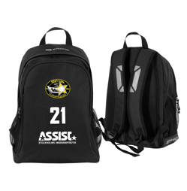
STANNO VÄSKOR |  |  | Datum
 |  |  | Lag
Tryck: Klubbmärke samt siffra eller initaler. |  |  | Ansvarig
 |  |  | Mob.
För tryck av reklam /sponsorlogo krävs det en vektoriserad Ai eller eps-fil. |  |  | mail

Storlekar | Antal | OBS! Ryggnamn kostar 90:- per tröja. Se exempel nedan.

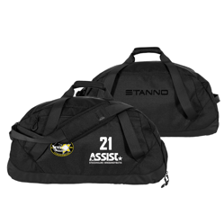
CAMPO RYGGSÄCK |  | 359:-

One size

FUNCTIONAL TEAMBAG |  | 399:-

One size

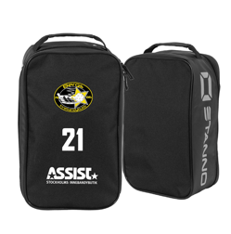
SKOVÄSKA |  | 199:-

One size

Exempel 1 | 10 st. | Emma, Sanna, Tord, Tule, Anders, Edith, EG, GH, EW, TT
Exempel 2 | 6 st. | 10,13,22,27,57,68

Beskrivning: | Se exempel ovanför. Skriv siffra först, sedan mellanslag innan ryggnamnet. Separera med kommatecken mellan varje
 | person. Om ni inte vill ha ryggnamn så skriver ni bara siffra. OBS! TÄNK PÅ ATT SKRIVA RYGGNAMN MED VERSALER!
 | Tänk också på att kolla stavningen noga. Om ni upptäcker något fel med beställningen kontakta oss omgående.

Målvakt-coach väskor
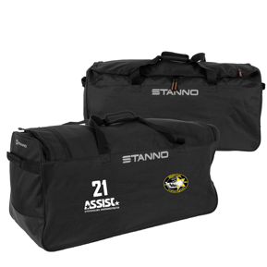
MÅLVAKT-COACH VÄSKOR |  |  | Datum
 |  |  | Lag
Tryck: Klubbmärke samt siffra eller initaler. |  |  | Ansvarig
 |  |  | Mob.
För tryck av reklam /sponsorlogo krävs det en vektoriserad Ai eller eps-fil. |  |  | mail

Storlekar | Antal | OBS! Ryggnamn kostar 90:- per tröja. Se exempel nedan.

TEAM BAG |  | 439:-

One size
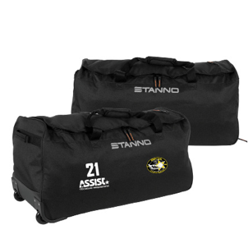

TEAM TROLLEY BAG |  | 759:-

One size

Exempel 1 | 10 st. | Emma, Sanna, Tord, Tule, Anders, Edith, EG, GH, EW, TT
Exempel 2 | 6 st. | 10,13,22,27,57,68

Beskrivning: | Se exempel ovanför. Skriv siffra först, sedan mellanslag innan ryggnamnet. Separera med kommatecken mellan varje
 | person. Om ni inte vill ha ryggnamn så skriver ni bara siffra. OBS! TÄNK PÅ ATT SKRIVA RYGGNAMN MED VERSALER!
 | Tänk också på att kolla stavningen noga. Om ni upptäcker något fel med beställningen kontakta oss omgående.

Klubbfodral
BERGS IK OX1 KLUBBFODRAL |  |  | Pris: |  | Datum
 |  |  | JR: | 310:- | Lag
Tryck som ingår: Siffra/Initial |  |  | SR: | 355:- | Ansvarig
 |  |  |  |  | Mob.
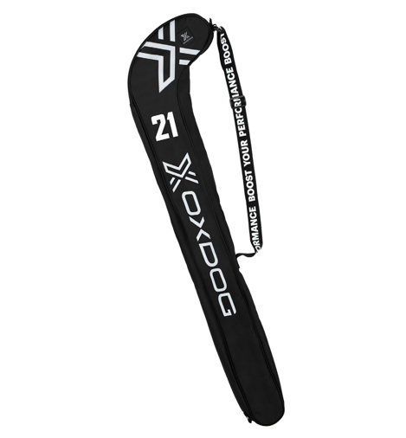
 |  |  |  |  | mail

JR | Antal:

SR | Antal:

Exempel 1 | 10 st. | 10, 12, 13, 2, 14, 15, 17, 16, 27, 29

Prime Puffer och Softshell
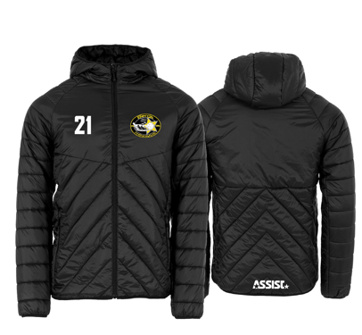
STANNO JACKOR |  |  |  | Datum
 |  |  |  | Lag
Tryck: Klubbmärke vänster bröst samt siffra eller initialer. |  |  |  | Ansvarig
 |  |  |  | Mob.
För tryck av reklam /sponsorlogo krävs det en vektoriserad Ai eller eps-fil. |  |  |  | mail

Storlekar | Antal | OBS! Ryggnamn kostar 90:- per tröja. Se exempel nedan.

Prime Puffer |  | 1299:- | OBS!! Minimum att beställa av Prime Puffer är 20st. Leveranstiden är längre pga brodyr.

S

M

L

XL

XXL

Prime Softshell |  | 879:-
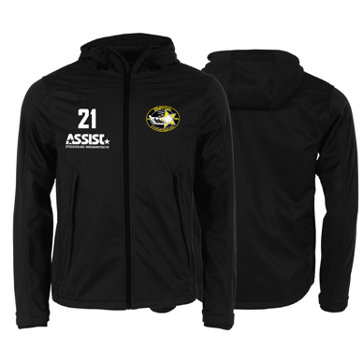
S

M

L

XL

XXL

Exempel 1 | 10 st. | 10 ANDERSSON, 12 BENGTSSON, 13 LARSSON, 2 KOTEWSKI, 14 SVENSSON, 15 KARLSSON, 17 SPARRELJUNG, 16 WIKLUND, 27 NILSSON, 29 HALLQVIST-LINDWALL
Exempel 2 | 6 st. | 10,13,22,27,57,68

Beskrivning: | Se exempel ovanför. Skriv siffra först, sedan mellanslag innan ryggnamnet. Separera med kommatecken mellan varje
 | person. Om ni inte vill ha ryggnamn så skriver ni bara siffra. OBS! TÄNK PÅ ATT SKRIVA RYGGNAMN MED VERSALER!
 | Tänk också på att kolla stavningen noga. Om ni upptäcker något fel med beställningen kontakta oss omgående.

Prime Padded, Allväder, vinterj
STANNO JACKOR |  |  | Datum
 |  |  | Lag
Tryck: Klubbmärke vänster bröst samt siffra eller initialer. |  |  | Ansvarig
 |  |  | Mob.
För tryck av reklam /sponsorlogo krävs det en vektoriserad Ai eller eps-fil. |  |  | mail

Storlekar | Antal | OBS! Ryggnamn kostar 90:- per tröja. Se exempel nedan.
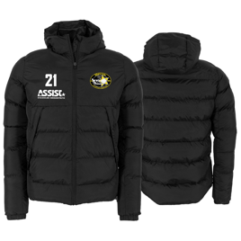
Prime Vinterjacka |  | 1039:-
128
140
152
164
S
M
L
XL
XXL
XXXL
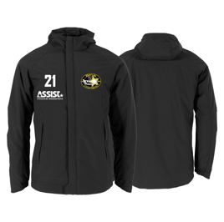
Prime Allvädersjacka |  | 879:-
128
140
152
164
S
M
L
XL
XXL
XXXL

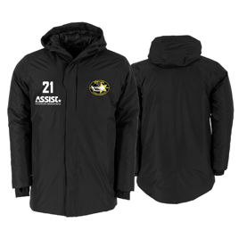
Prime Padded Jacka |  | 1119:-
128
140
152
164
S
M
L
XL
XXL
XXXL

Exempel 1 | 10 st. | 10 ANDERSSON, 12 BENGTSSON, 13 LARSSON, 2 KOTEWSKI, 14 SVENSSON, 15 KARLSSON, 17 SPARRELJUNG, 16 WIKLUND, 27 NILSSON, 29 HALLQVIST-LINDWALL
Exempel 2 | 6 st. | 10,13,22,27,57,68

Beskrivning: | Se exempel ovanför. Skriv siffra först, sedan mellanslag innan ryggnamnet. Separera med kommatecken mellan varje
 | person. Om ni inte vill ha ryggnamn så skriver ni bara siffra. OBS! TÄNK PÅ ATT SKRIVA RYGGNAMN MED VERSALER!
 | Tänk också på att kolla stavningen noga. Om ni upptäcker något fel med beställningen kontakta oss omgående.

